Hárok2
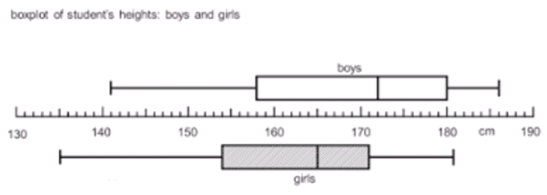

Ktore z nasledujucich tvrdeni vyplyva zo zobrazenych box plotov?
A | Dievcata su v priemere vyssie ako chlapci.
B | Polovica dievcat je vyssich ako 165 cm.
C | Vyska dievcat ma mensi rozptyl ako vyska chlapcov.
D | Najnizsia osoba bola dievca.
E | Najvyssi chlapec je o 5 cm vyssi ako najvyssie dievca.
F | Oba subory su zosikmene vlavo.
G | Minimalne polovica chlapcov je vyssich ako 172 cm.
H | Najmenej stvrtina chlapcov ma vysku 180 cm a viac.
I | 1/2 chlapcov je rovnako vysokych alebo vyssich ako 1/4 dievcat.
J | 1/4 dievcat je vyssich ako median chlapcov.
K | Po vyluceni 1/4 najnizsich a 1/4 najvyssich chlapcov zostanu vo vzorke chlapci s vyskou 158 cm az 180 cm.
L | Najmenej 75% chlapcov ma vysku 172 cm a menej.
M | Aspon polovica dievcat ma vysku 165 cm a menej.
N | V subore sa nachadza jeden chlapec s vyskou 141 cm.

